Müəllim 2-ci dəst
Müəllim üçün qısa təlimat. Bu suallarda cədvəl, çertyoj və ya reaksiya şərti var, ona görə avtomatik çıxarılan mətn pozula bilər. Qərarı orijinal şəkillərə (sağdakı iki sütun) baxıb verin. Sual, variantlar və cavab şəkillə uyğundursa, 'çətinlik' (1-5) yazın və 'aktiv' sütununda 'bəli' seçin. Mətn pozulubsa, amma şəkil düzgündürsə, 'xeyr' saxlayın və qeydə 'mətn pozulub, şəkil düzgündür' yazın; səhv varsa nəyin səhv olduğunu yazın.

kod | bölmə | mövzu | sual (mətn, pozula bilər) | A | B | C | D | E | düzgün cavab | çətinlik (1–5) | aktiv | müəllim qeydi | DİM mənbəsi | avtomatik qeyd | sual şəkli (orijinal) | izah şəkli (orijinal)
KIM-0017 | Ümumi kimya | Atomun quruluşu və dövri sistem | Atom və ya ionlar Proton sayı Neytron sayı Elektron sayı X 17 18 17 Y Z T Nə doğrudur? 1. X və T neytral atomlardır 2. T-nin kütlə ədədi 39-dur 3. Y və Z izotopdur 4. Y – kation, Z – aniondur 5. X və Z-in elektron sayı eynidir | 2, 3, 4 | 1, 2, 4 | 1, 3 | 1, 2, 5 | 3, 5 | B | 3 | bəli |  | 2026-07-12 qəbul, IV qrup, A variantı №47 | cədvəl | 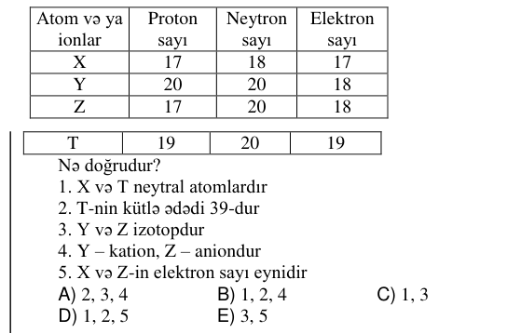
KIM-0048 | Ümumi kimya | Atomun quruluşu və dövri sistem | Dördüncü dövrün əlavə yarımqrup elementi Atomunda elektronların ümumi sayı s p d X a+2 a+7 a X elementi üçün hansı ifadələr doğrudur? 1. ... 3d⁴4s² qısa elektron formuluna malikdir 2. VI B qrupunda yerləşir 3. 6 cütləşməmiş (tək) elektronu var 4. Qeyri-metaldır | 2, 3 | 1, 3 | 1, 4 | 2, 4 | 1, 2 | A | 3 | bəli |  | 2026-06-07 qəbul, IV qrup, A variantı №48 | cədvəl | 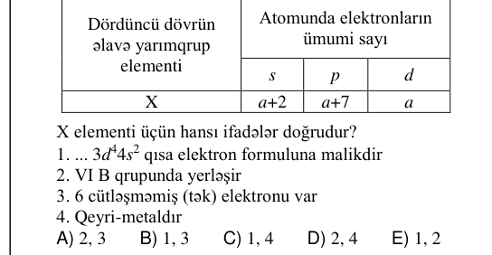 | 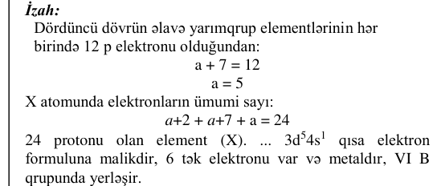
KIM-0063 | Ümumi kimya | Atomun quruluşu və dövri sistem | X³⁺ ionundakı elektronların sayı azot atomunun (₇N) xarici elektron təbəqəsində olan elektronların sayından 2 dəfə çoxdursa, X atomunun dövri sistemdə mövqeyini müəyyən edin. Dövr Qrup Yarımqrup | IV VI əlavə | III VII əsas | IV II əsas | III III əsas | III II əlavə | D | 3 | bəli |  | 2025-07-13 qəbul, IV qrup, A variantı №33 | cədvəl/parçalanmış mətn | 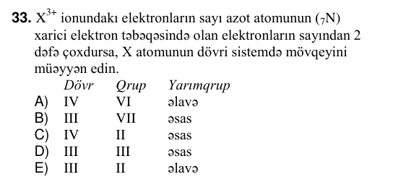
KIM-0034 | Ümumi kimya | Elektroliz | Duzun tam elektrolizi zamanı Y elektrodunda əmələ gələn maddənin kütləsini (q) hesablayın. Aᵣ(Cu)=64, Aᵣ(S)=32, Aᵣ(O)=16, Aᵣ(H)=1 X Y + – 400 q 20 %-li CuSO₄ suda məhlulu | 32 | 16 | 64 | 48 | 8 | A | 3 | bəli |  | 2026-06-07 qəbul, IV qrup, A variantı №34 | sxem/qrafik; cədvəl/parçalanmış mətn | 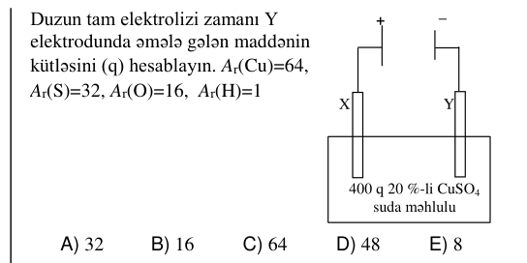 | 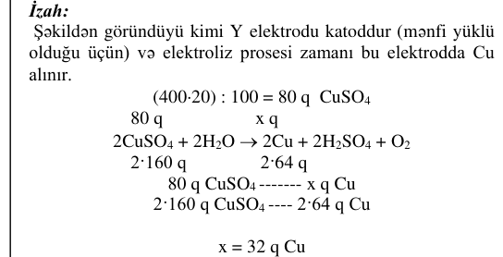
KIM-0071 | Ümumi kimya | Elektroliz | Duzun suda məhlulu Elektroliz zamanı katodda anodda elektrolit məhlulunda alınan birəsaslı turşunun mol sayı yalnız metal ayrılır ayrılan qazın həcmi (l, n.ş.) 11,2 x x-i hesablayın. | 1 | 0,5 | 2 | 4 | 1,5 | C | 3 | bəli |  | 2025-07-13 qəbul, IV qrup, A variantı №41 | cədvəl | 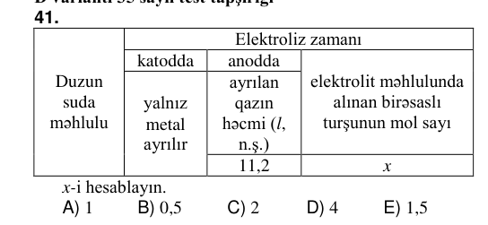 | 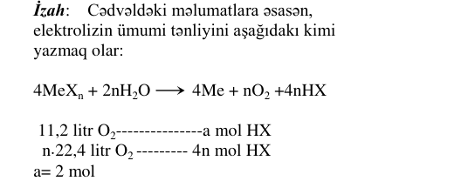
KIM-0091 | Ümumi kimya | Kimyanın əsas anlayışları | Qarışıq Ayrılma üsulu etanol + su X X-i müəyyən edin. | durultma | süzmə | kristallaşdırma | distillə | xromatoqrafiya | D | 3 | bəli |  | 2025-07-13 qəbul, I qrup, A variantı №61 | cədvəl
KIM-0033 | Ümumi kimya | Kimyəvi rabitə və hibridləşmə | Maddələr Molekulunda kimyəvi rabitələrin yaranmasında iştirak edən hibrid orbitallarının sayı X 4 Y 3 Z 2 X, Y və Z maddələrini müəyyən edin. X Y Z | CH₄ NH₃ H₂O | CH₄ H₂O NH₃ | H₂O NH₃ CH₄ | NH₃ H₂O CH₄ | NH₃ CH₄ H₂O | A | 3 | bəli |  | 2026-06-07 qəbul, IV qrup, A variantı №33 | cədvəl | 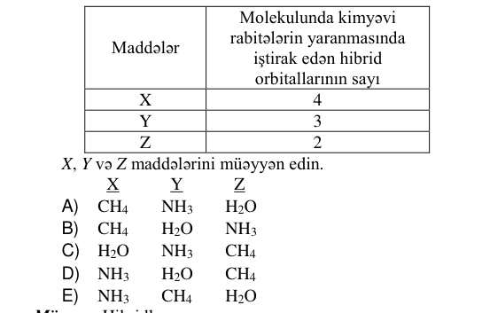
KIM-0062 | Ümumi kimya | Kimyəvi tənliklər üzrə hesablamalar | CO və O₂-dən ibarət qaz qarışığı müəyyən şəraitdə reaksiyaya daxil olmuşdur. Qrafikə əsasən τ₁ anına qədər alınan CO₂-nin həcmini (litrlə) hesablayın. 90 70 τ₁ → τ(zaman) V(l) qaz qarışığı | 40 | 15 | 20 | 5 | 10 | A | 3 | bəli |  | 2025-07-13 qəbul, IV qrup, A variantı №32 | oxun şərti (üstündəki/altındakı mətn); sxem/qrafik | 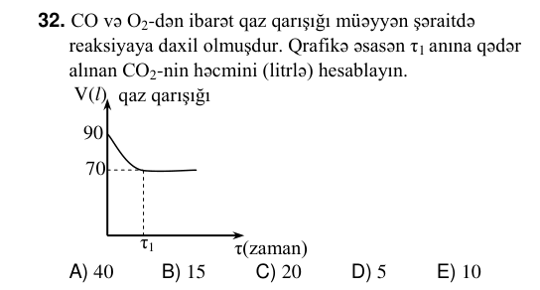 | 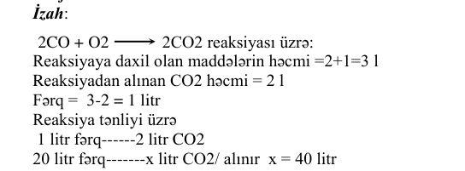
KIM-0026 | Ümumi kimya | Məhlullar | H₂SO₄ məhlulunun kütləsi, q Artıq miqdar BaCl₂ məhlulu ilə reaksiyadan alınan çöküntünün kütləsi, q 49 23,3 Başlanğıc məhlulda sulfat turşusunun kütlə payını (% ilə) hesablayın. Mᵣ(H₂SO₄)=98; Mᵣ(BaSO₄)=233 |  |  |  |  |  | 20 | 3 | bəli |  | 2026-07-12 qəbul, IV qrup, A variantı №56 | cədvəl | 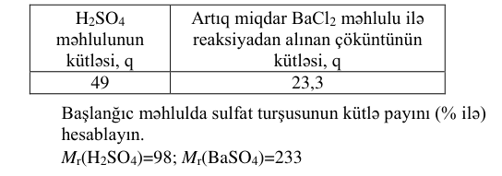
KIM-0085 | Ümumi kimya | Məhlullar | Doymamış duz məhlulunun qatılığının (%) məhlulun kütləsindən (q) asılılıq qrafikinə əsasən doğru olmayan ifadələri müəyyən edin. c b a m₁ m → ₂ mməh ω, % X₂ X₁ X₃ 1. X₁ →X₂ keçidi üçün məhlula yalnız duz əlavə olunur 2. X₁ →X₃ keçidi üçün məhlula yalnız duz əlavə olunur 3. X₃ →X₁ keçidi üçün məhluldan su buxarlanır 4. X₂ →X₁ keçidi üçün məhlula su əlavə olunur |  |  |  |  |  | 2,4 | 3 | bəli |  | 2025-07-13 qəbul, IV qrup, A variantı №55 | oxun şərti (üstündəki/altındakı mətn); cədvəl | 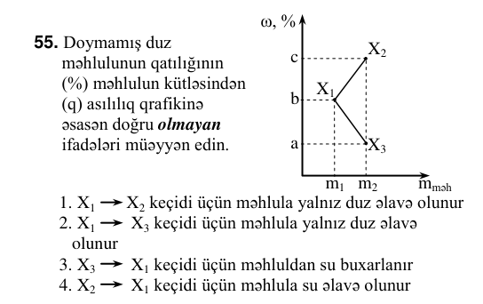 | 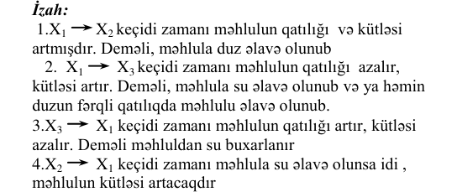
KIM-0004 | Ümumi kimya | Reaksiya sürəti və kimyəvi tarazlıq | X _((q)) + Y_((q)) ⇌ Z _((q)) reaksiyasında tarazlıq anında qabda cəmi 10 mol qaz olarsa, 1 litrlik qapalı qabda gedən reaksiyanın tarazlıq sabitinin qiymətini hesablayın. Maddələr Başlanğıc mol miqdarı X 8 Y 6 | 0,2 | 0,3 | 0,5 | 0,4 | 0,1 | C | 3 | bəli |  | 2026-07-12 qəbul, IV qrup, A variantı №34 | cədvəl | 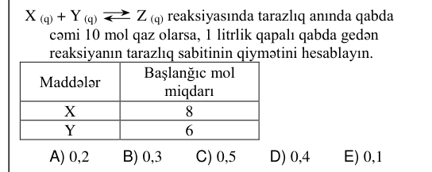 | 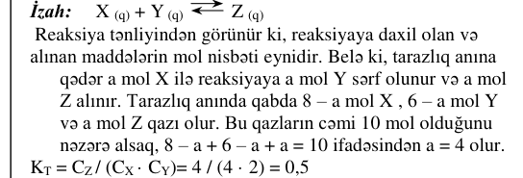
KIM-0041 | Ümumi kimya | Reaksiya sürəti və kimyəvi tarazlıq | Eyni temperaturda bərabər həcmli qapalı qablarda baş verən reaksiyaların sürətlərini müqayisə edin. Aᵣ(N)=14, Aᵣ(H)=1 14 q N₂ + 14 q H₂ 14 q N₂ + 14 mol H₂ 14 mol N₂ + 14 q H₂ v₁ v₂ v₃ | v₁> v₂> v₃ | v₂> v₃> v₁ | v₃>v₂>v₁ | v₁=v₂=v₃ | v₃> v₁> v₂ | C | 3 | bəli |  | 2026-06-07 qəbul, IV qrup, A variantı №41 | sxem/qrafik; cədvəl/parçalanmış mətn | 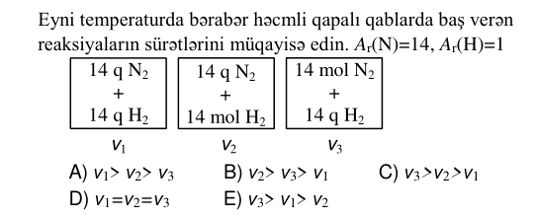 | 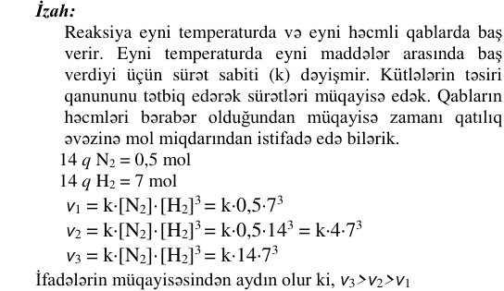
KIM-0074 | Ümumi kimya | Reaksiya sürəti və kimyəvi tarazlıq | N₂+ 3H₂ ⇔2NH₃+ Q reaksiyasında temperatur və təzyiqi necə dəyişmək lazımdır ki, tarazlıq ilkin maddələrin alınması istiqamətinə yerini dəyişsin? Temperatur Təzyiq | artırmaq artırmaq | azaltmaq artırmaq | azaltmaq azaltmaq | dəyişməmək artırmaq | artırmaq azaltmaq | E | 3 | bəli |  | 2025-07-13 qəbul, IV qrup, A variantı №44 | cədvəl/parçalanmış mətn | 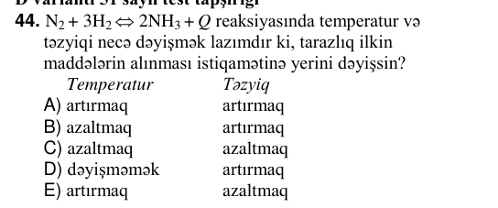 | 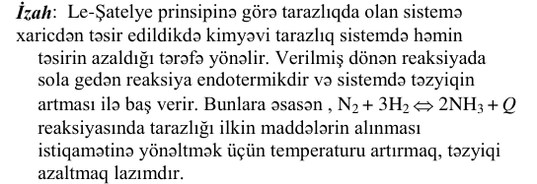
KIM-0020 | Qeyri-üzvi kimya | Azot və birləşmələri | Hansı duzun termiki parçalanmasından həm əsasi, həm də turşu oksidi əmələ gəlir? | Cu(NO₃)₂ | NaNO₃ | AgNO₃ | NH₄NO₃ | KNO₃ | A | 3 | bəli |  | 2026-07-12 qəbul, IV qrup, A variantı №50 | oxun şərti (üstündəki/altındakı mətn)
KIM-0046 | Qeyri-üzvi kimya | Azot və birləşmələri | Maddə Qatı HNO₃ ilə reaksiya məhsulu X X(NO₃)₂+NO₂+H₂O Y YO₂+NO₂+H₂O Z H₂ZO₄+NO₂+H₂O X, Y və Z-i müəyyən edin. X Y Z | Fe S C | Cu C S | Cu P S | Cu S P | Fe C P | B | 3 | bəli |  | 2026-06-07 qəbul, IV qrup, A variantı №46 | cədvəl | 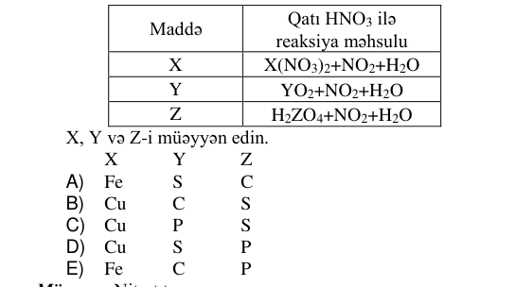
KIM-0053 | Qeyri-üzvi kimya | Azot və birləşmələri | Müəyyən şəraitdə hidrogen və azot arasında baş verən reaksiya zamanı reaksiyaya daxil olan və alınan qaz qarışığının ümumi mol miqdarının (ν) zamandan asılı olaraq dəyişmə qrafikinə əsasən t₁ anına qədər reaksiyaya daxil olmuş hidrogenin mol sayını hesablayın. ν, mol 120 96 t₁ → t, san |  |  |  |  |  | 36 | 3 | bəli |  | 2026-06-07 qəbul, IV qrup, A variantı №53 | oxun şərti (üstündəki/altındakı mətn); sxem/qrafik; cədvəl/parçalanmış mətn | 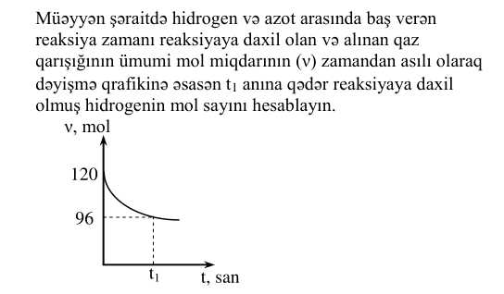 | 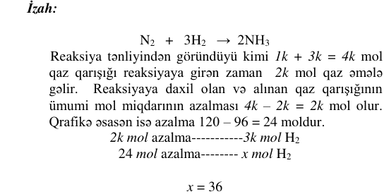
KIM-0108 | Qeyri-üzvi kimya | Azot və birləşmələri | Reaksiyaya daxil olan maddələr Həcmi, (l, n.ş.) Alınan karbamidin kütləsi, q CO₂ 22,4 15 NH₃ x İlkin maddələrdən biri tam reaksiyaya daxil olarsa, x-i hesablayın. Mᵣ((NH₂)₂CO)=60 | 28 | 33,6 | 11,2 | 24 | 44,8 | C | 3 | bəli |  | 2025-07-13 qəbul, I qrup, A variantı №78 | cədvəl | 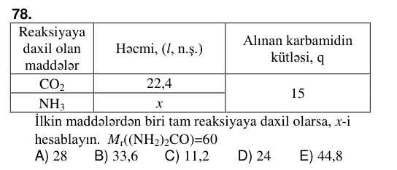 | 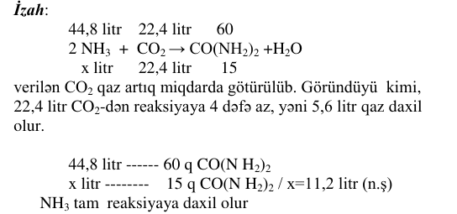
KIM-0116 | Qeyri-üzvi kimya | Azot və birləşmələri | 44,8 l (n.ş.) azotdan neçə qram 60%-li nitrat turşusu almaq olar? Mᵣ(HNO₃)=63 |  |  |  |  |  | 420 | 3 | bəli |  | 2025-07-13 qəbul, I qrup, A variantı №86 | oxun şərti (üstündəki/altındakı mətn) |  | 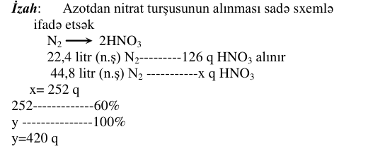
KIM-0016 | Qeyri-üzvi kimya | Halogenlər | Xlorun həyəcanlanmış hallarına uyğun elektron formulu Həyəcanlanma hallarına uyğun birləşmələrində göstərdiyi oksidləşmə dərəcəsi ...3s¹3p³3d³ a ...3s²3p⁴3d¹ b ...3s²3p³3d² c a, b və c-ni müəyyən edin. (₁₇Cl) a b c | +7 +3 +5 | +3 +5 +7 | +5 +3 +7 | +3 +7 +5 | +7 +5 +3 | A | 3 | bəli |  | 2026-07-12 qəbul, IV qrup, A variantı №46 | cədvəl | 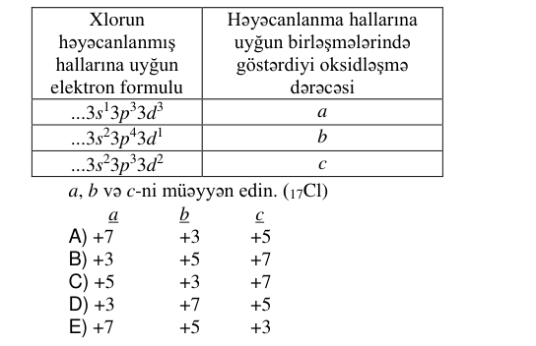 | 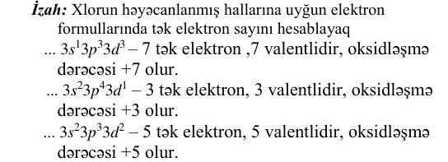
KIM-0051 | Qeyri-üzvi kimya | Halogenlər | Halogenlər Nisbi atom kütləsi Atom radiusu X Aᵣ(X) r₁ Y Aᵣ(Y) r₂ Nə doğrudur? | Aᵣ(X)<Aᵣ(Y) olarsa, r₁=r₂ | Aᵣ(X)<Aᵣ(Y) olarsa, r₁<r₂ | Aᵣ(X)>Aᵣ(Y) olarsa, r₁=r₂ | Aᵣ(X)<Aᵣ(Y) olarsa, r₁>r₂ | Aᵣ(X)>Aᵣ(Y) olarsa, r₁<r₂ | B | 3 | bəli |  | 2026-06-07 qəbul, IV qrup, A variantı №51 | cədvəl | 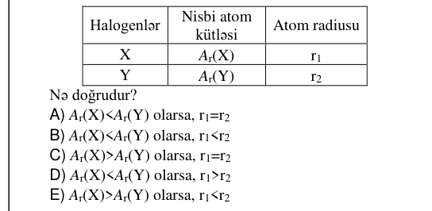
KIM-0070 | Qeyri-üzvi kimya | Halogenlər | Halogenlər Kütləsi, q Halogenlə reaksiyaya sərf olunan natriumun kütləsi, q X₂ a m₁ Y₂ a m₂ Z₂ a m₃ m₂>m₃>m₁ olarsa, halogenlərin reduksiyaedicilik qabiliyyətinin artma sırasını müəyyən edin (halogenlər reaksiyaya tam sərf olunur). | Y₂, X₂, Z₂ | Z₂, X₂, Y₂ | Y₂, Z₂, X₂ | X₂, Z₂, Y₂ | X₂, Y₂, Z₂ | C | 3 | bəli |  | 2025-07-13 qəbul, IV qrup, A variantı №40 | cədvəl | 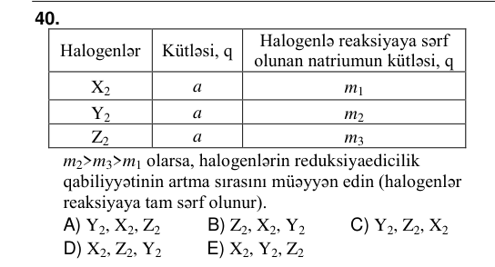 | 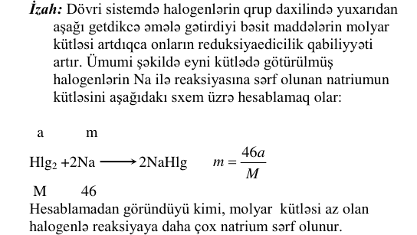
KIM-0049 | Qeyri-üzvi kimya | Hidrogen, oksigen, su | KMnO₄ → → Y KClO₃ t MnO₂, t + HCl X el-z Müəyyən şəraitdə hansı reaksiyalar baş verir? 1. X+Cu → 2. Y+CO → 3. X+S → 4. Y+NH₃ → 5. X+F₂ → | 2, 4, 5 | 1, 2, 5 | 1, 2, 3 | 3, 4, 5 | 1, 3, 4 | A | 3 | bəli |  | 2026-06-07 qəbul, IV qrup, A variantı №49 | oxun şərti (üstündəki/altındakı mətn); sxem/qrafik; cədvəl/parçalanmış mətn | 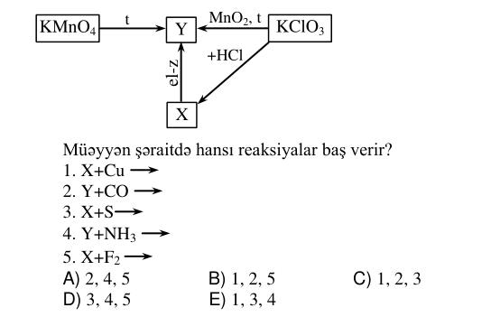 | 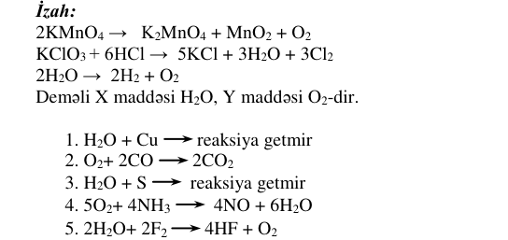
KIM-0101 | Qeyri-üzvi kimya | Hidrogen, oksigen, su | X₂ Fe HCl KMnO₄ Y₂ H₂O 7 mol X₂ və 3 mol Y₂ tam reaksiyaya daxil olarsa, ilkin maddələrin birindən neçə mol artıq qalar? | 1 | 4 | 2 | 5 | 3 | A | 3 | bəli |  | 2025-07-13 qəbul, I qrup, A variantı №71 | şəkil/struktur formul; cədvəl/parçalanmış mətn | 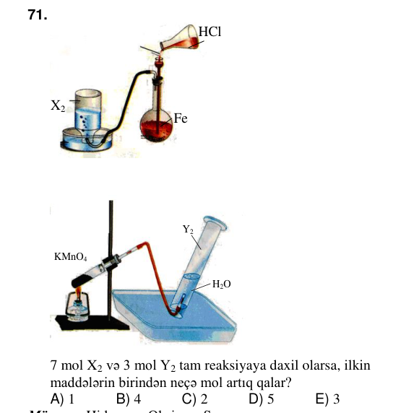 | 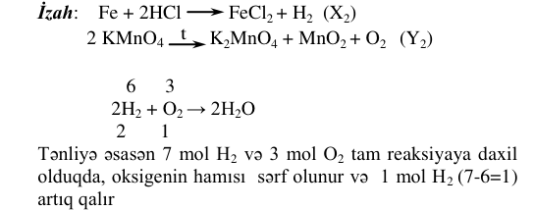
KIM-0082 | Qeyri-üzvi kimya | Karbon və silisium | Si +X+H₂O Y + HCl → Z – H₂ - NaCl Z maddəsini müəyyən edin. | SiO₂ | H₂SiO₃ | SiH₄ | H₂O | SiO | B | 3 | bəli |  | 2025-07-13 qəbul, IV qrup, A variantı №52 | oxun şərti (üstündəki/altındakı mətn)
KIM-0094 | Qeyri-üzvi kimya | Karbon və silisium | Y-in suda məhlulu X CO₂ X və Y maddələrini müəyyən edin. X Y | NaCl CaCO₃ | KNO₃ Na₂CO₃ | HCl K₂CO₃ | CaCO₃ K₂CO₃ | K₂CO₃ CaCO₃ | C | 3 | bəli |  | 2025-07-13 qəbul, I qrup, A variantı №64 | cədvəl/parçalanmış mətn | 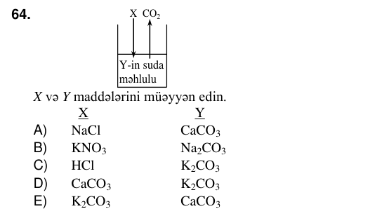
KIM-0021 | Qeyri-üzvi kimya | Metallar | Fe Ag Zn Hər 3 qabda 200 q 16%-li CuSO₄ məhlulu olduğunu nəzərə alaraq, CuSO₄ məhlulu ilə metal lövhələrin tam reaksiyası zamanı alınan misin kütlələri cəmini qramla hesablayın. Mᵣ(CuSO₄)=160, Aᵣ(Cu)=64 | 12,8 | 25,6 | 128 | 64 | 33,6 | B | 3 | bəli |  | 2026-07-12 qəbul, IV qrup, A variantı №51 | sxem/qrafik | 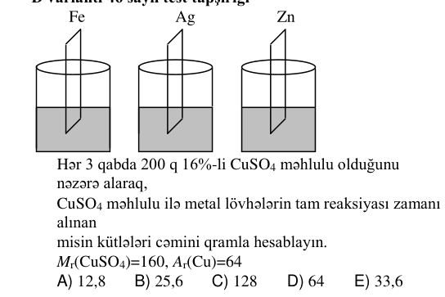 | 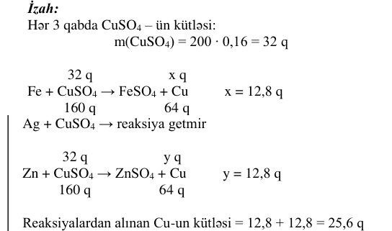
KIM-0095 | Qeyri-üzvi kimya | Metallar | m (Me), q 12 zaman → → 2,2 ν (H₂), mol 0,7 zaman Qələvi metalın xlorid turşusu ilə reaksiyasının qrafiklərinə əsasən metalın nisbi atom kütləsini hesablayın. | 39 | 24 | 1 | 23 | 7 | E | 3 | bəli |  | 2025-07-13 qəbul, I qrup, A variantı №65 | oxun şərti (üstündəki/altındakı mətn); sxem/qrafik; cədvəl/parçalanmış mətn | 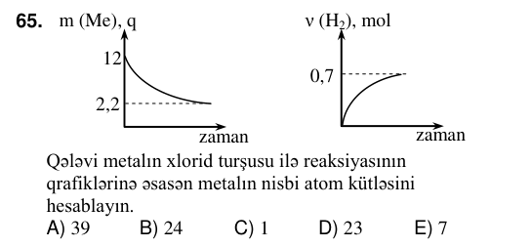
KIM-0012 | Qeyri-üzvi kimya | Qeyri-üzvi birləşmələr arasında genetik əlaqə | Hansı halda hər iki birləşmə reaksiyası mümkündür? | S + I₂ → S + F₂ → | Na₂O + H₂O →Si + H₂ → | Na₂O + H₂O → S + F₂ → | CO + CH₃OH → S + I₂ → | P + H₂ →Si + H₂ → | C | 3 | bəli |  | 2026-07-12 qəbul, IV qrup, A variantı №42 | oxun şərti (üstündəki/altındakı mətn); cədvəl/parçalanmış mətn | 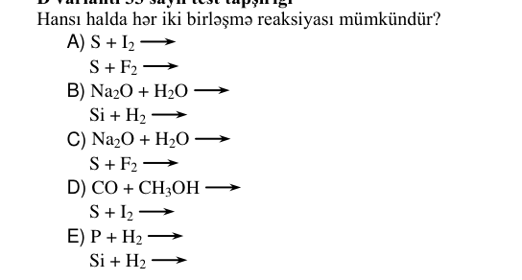 | 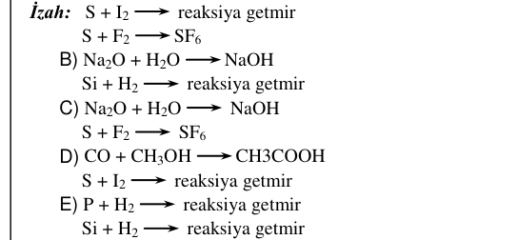
KIM-0035 | Qeyri-üzvi kimya | Qeyri-üzvi birləşmələr arasında genetik əlaqə | H₂SO₄ (qatı) + Na → X +Z,t → S +O² → , t, Z – (Na₂SO₄+Y) –Y X, Y və Z maddələrini müəyyən edin. X Y Z | H₂S SO₂ H₂O | SO₂ H₂O H₂S | SO₂ H₂S H₂O | H₂O H₂S SO₂ | H₂S H₂O SO₂ | E | 3 | bəli |  | 2026-06-07 qəbul, IV qrup, A variantı №35 | oxun şərti (üstündəki/altındakı mətn); cədvəl/parçalanmış mətn | 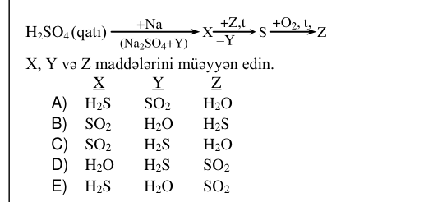
KIM-0019 | Qeyri-üzvi kimya | Qeyri-üzvi maddələrin sinifləri | Verilmiş duzun adını və tipini müəyyən edin. MgHPO₄ Duzun tipi Adı | maqnezium-dihidroortofosfat turş | maqnezium-hidroortofosfat turş | maqnezium-ortofosfat normal | maqnezium-hidroortofosfat normal | maqnezium-metafosfat qarışıq | B | 3 | bəli |  | 2026-07-12 qəbul, IV qrup, A variantı №49 | sxem/qrafik; cədvəl/parçalanmış mətn | 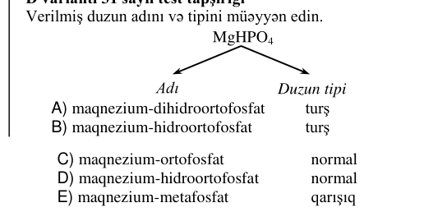
KIM-0055 | Qeyri-üzvi kimya | Qeyri-üzvi maddələrin sinifləri | Reaksiyaya daxil olan maddələr Kütləsi, q Alınan duzun formulu NaOH 8 NaH₂PO₄ H₃PO₄ x x-i hesablayın. Mᵣ(NaOH)=40, Mᵣ(H₃PO₄)=98 |  |  |  |  |  | 19,6 | 3 | bəli |  | 2026-06-07 qəbul, IV qrup, A variantı №55 | cədvəl
KIM-0093 | Qeyri-üzvi kimya | Qeyri-üzvi maddələrin sinifləri | Hansı reaksiya nəticəsində alınan maddələrin hər ikisi natrium-hidroksid məhlulu ilə reaksiyaya daxil olur? | NH₃ + O₂ t → | CaCO₃ t → | Mg(OH)₂ t → | H₂S + O₂ t → | FeS₂ + O₂ t → | E | 3 | bəli |  | 2025-07-13 qəbul, I qrup, A variantı №63 | oxun şərti (üstündəki/altındakı mətn) |  | 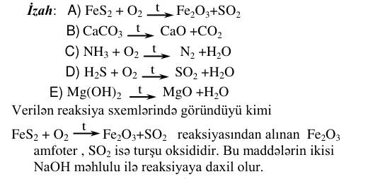
KIM-0003 | Üzvi kimya | Aldehidlər və ketonlar | O → H C H → + Ag₂O(NH₃), t + H₂(t, kat) X + … Y X və Y maddələrini müəyyən edin. X Y | CH₃OH HCOOH | C₂H₅OH CH₃COOH | HCOOH C₂H₅OH | CH₃COOH CH₃OH | HCOOH CH₃OH | E | 3 | bəli |  | 2026-07-12 qəbul, IV qrup, A variantı №33 | oxun şərti (üstündəki/altındakı mətn); cədvəl/parçalanmış mətn | 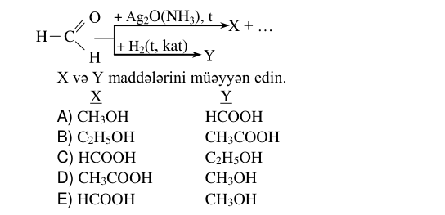
KIM-0038 | Üzvi kimya | Aldehidlər və ketonlar | X +H → ₂ C₂H₅OH + CuO → X X maddəsini müəyyən edin. | HCOOH | CH₃ CH₂ C O H | CH₃ C O OH | CH₃ C O H | CO | D | 3 | bəli |  | 2026-06-07 qəbul, IV qrup, A variantı №38 | cədvəl/parçalanmış mətn | 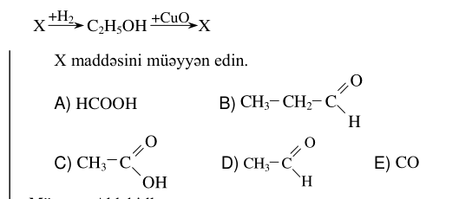
KIM-0102 | Üzvi kimya | Aldehidlər və ketonlar | t, kat → CH₃ C O H +H₂ X X-i müəyyən edin. | etil spirti | dietil efiri | asetaldehid | sirkə turşusu | metil spirti | A | 3 | bəli |  | 2025-07-13 qəbul, I qrup, A variantı №72 | oxun şərti (üstündəki/altındakı mətn); cədvəl/parçalanmış mətn
KIM-0103 | Üzvi kimya | Aldehidlər və ketonlar | Maddə Homoloji sırada yeri Molekulunda karbon atomlarının sayı Doymuş alifatik keton 3 x x-i müəyyən edin. | 7 | 5 | 4 | 6 | 3 | B | 3 | bəli |  | 2025-07-13 qəbul, I qrup, A variantı №73 | cədvəl | 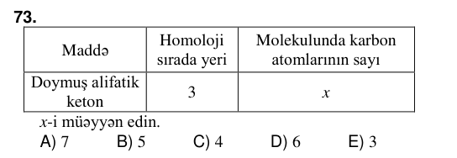
KIM-0114 | Üzvi kimya | Aldehidlər və ketonlar | → CuO, t → +C²H⁵OH 2 C₂H₅-CH-CH₃ + 3 + CH₃-CH-CH₃ 1 5 4 +CH₃CH₂CH₂OH CH₃OH+ OH OH Hansı reaksiyalarda keton alınır? |  |  |  |  |  | 1,3 | 3 | bəli |  | 2025-07-13 qəbul, I qrup, A variantı №84 | oxun şərti (üstündəki/altındakı mətn); sxem/qrafik; cədvəl/parçalanmış mətn | 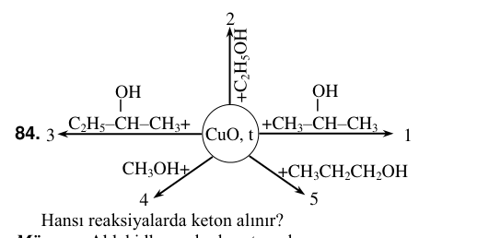
KIM-0001 | Üzvi kimya | Alkenlər və alkadienlər | Karbohidrogen Molekulunda: hidrogen atomlarının sayı karbon atomlarının sayı Alken 2n – 2 x x-i müəyyən edin. | n+2 | n+1 | n | n–1 | n–2 | D | 3 | bəli |  | 2026-07-12 qəbul, IV qrup, A variantı №31 | cədvəl
KIM-0079 | Üzvi kimya | Aminlər və aminturşular | O H H₂N CH C N CH C CH₃ CH₃ O OH Maddə üçün doğru ifadələr: 1. Qlisinin dipeptididir 2. α-alaninin dipeptididir 3. 1 molunun tam hidrolizinə 2 mol su sərf olunur 4. 1 molunun tam hidrolizindən 2 mol aminturşu əmələ → gəlir 5. Molekulunda 1 peptid rabitə var | 1, 3, 5 | 1, 2, 3 | 2, 3, 4 | 1, 3, 4 | 2, 4, 5 | E | 3 | bəli |  | 2025-07-13 qəbul, IV qrup, A variantı №49 | oxun şərti (üstündəki/altındakı mətn); cədvəl/parçalanmış mətn | 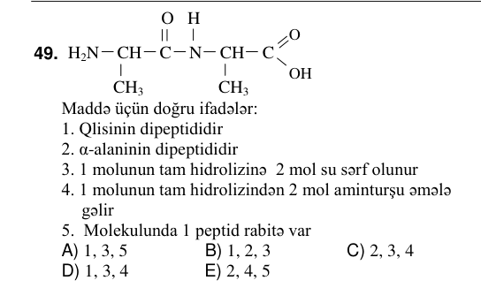
KIM-0073 | Üzvi kimya | Aromatik karbohidrogenlər | Maddə Aqreqat halı HNO₃ ilə reaksiya tipi Bir molekulunda atomların sayı X maye əvəzetmə 12 X maddəsini müəyyən edin. | toluol | benzol | fenol | anilin | propen | B | 3 | bəli |  | 2025-07-13 qəbul, IV qrup, A variantı №43 | cədvəl | 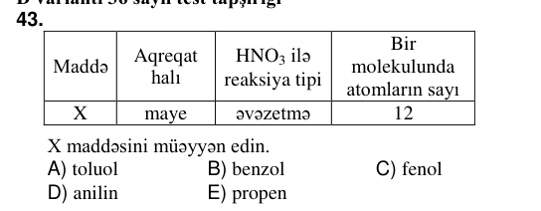
KIM-0031 | Üzvi kimya | Karbon turşuları | Maddə Molekulunda σ(C–H) rabitələrinin sayı Siniflərarası izomerinin hidroliz məhsulları CₙH₂ₙ₊₁COOH 5 X+Y Y “gümüş-güzgü” reaksiyasına daxil olursa, X molekulunda atomların ümumi sayını hesablayın. | 5 | 12 | 6 | 9 | 8 | D | 3 | bəli |  | 2026-06-07 qəbul, IV qrup, A variantı №31 | cədvəl |  | 
KIM-0069 | Üzvi kimya | Mürəkkəb efirlər | Efirləşmə reaksiyasına daxil olan maddələr Molekulunda karbon atomlarının sayı Alınan mürəkkəb efir molekulunda siqma rabitələrin ümumi sayı Doymuş biratomlu spirt n x Doymuş birəsaslı karbon turşusu 2n x-i hesablayın. | 9n – 1 | 9n + 1 | 9n + 5 | 9n + 3 | 9n | B | 3 | bəli |  | 2025-07-13 qəbul, IV qrup, A variantı №39 | cədvəl |  | 
KIM-0072 | Üzvi kimya | Spirtlər | +CH₃COOH, t, H → ₂SO₄(q) X CH₃OH + HCl, t, H₂ →SO₄ (q) Y – H₂O - H₂O X və Y maddələrini müəyyən edin. X Y | CH₄ CH₃OCl | HCOOCH₃ CH₃Cl | CH₃COOCH₃ CH₃Cl | CH₃COOCH₃ CH₃OCl | CH₄ CH₃Cl | C | 3 | bəli |  | 2025-07-13 qəbul, IV qrup, A variantı №42 | oxun şərti (üstündəki/altındakı mətn); cədvəl/parçalanmış mətn | 
KIM-0002 | Üzvi kimya | Tsikloalkanlar | Eyler-Venn diaqramına əsasən uyğunluğu müəyyən edin. Metiltsiklobutan Etiltsiklobutan 1 3 2 Molekulunda: a. bir ədəd birli karbon atomu var b. 15 siqma rabitə var c. karbon atomlarının 60%-i ikilidir d. bir ədəd üçlü karbon atomu var e. 24 hibrid orbitalı var | 1 – c; 2 – b, e; 3 – a | 1 – d; 2 – b, e; 3 – a, c | 1 – a, e; 2 – b, d; 3 – c | 1 – e; 2 – b, c; 3 – a, d | 1 – c; 2 – d; 3 – a | D | 3 | bəli |  | 2026-07-12 qəbul, IV qrup, A variantı №32 | sxem/qrafik; şəkil/struktur formul | 
KIM-0097 | Üzvi kimya | Yüksək molekullu birləşmələr | Polikondensləşmə reaksiyası tənliyinin sxemini göstərin. | OH + nH C H → O n t, H⁺ | HOOC COOH+CH₃CH₂OH → t, H⁺ | CH₃COOH + HOCH₂CH₂OH t, H → ⁺ | nCH₂ CHCl → t, p, kat | CH CH₂ + nCH₂ CH CH CH₂ → n t, p, kat | A | 3 | bəli |  | 2025-07-13 qəbul, I qrup, A variantı №67 | oxun şərti (üstündəki/altındakı mətn); sxem/qrafik; cədvəl/parçalanmış mətn | 
KIM-0013 | Üzvi kimya | Üzvi birləşmələr arasında genetik əlaqə | – C₂ →H₆ → – 2KCl →C₄H₁₀ t, krekinq X +Cl² Y +2KOH(su) Z Z maddəsini müəyyən edin. | HC CH | CH₂OH CH₂OH | CH₂Cl CH₂Cl | CH₃ C O H | CH₂ CH₂ O | B | 3 | bəli |  | 2026-07-12 qəbul, IV qrup, A variantı №43 | oxun şərti (üstündəki/altındakı mətn); cədvəl/parçalanmış mətn | 

